상품제안서
리버스 10K 3단 거꾸로 자동 양우산 (UPF 50+) | 상품코드: S46816

 |  |  |  |  |  |  | 02-713-8555 | www.synergygift.co.kr
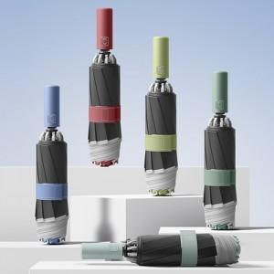

【상세/제작정보】

【인쇄/포장옵션】 | 손잡이 실크1도, 원단 실크1도 / 포장지포장

【공급단가】 | 수량 | 50~ | 100~ | 300~ | 1,000~ | 3,000~
*VAT별도 | 단가 | 10,010원 | 9,470원 | 9,000원 | 8,770원 | 8,620원

【상품 URL】 | https://www.synergygift.co.kr:443/src/goods_detail.php?gdno=46816

